Sheet1
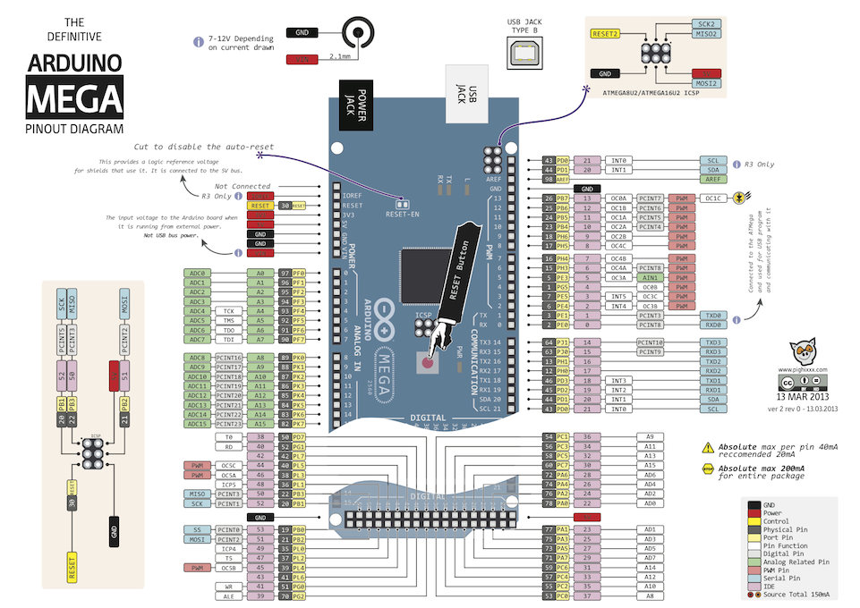

digital pin | pin mapping | 使用するピン | 実装回路
0 | TX | Xbee RX | SD
1 | RX | Xbee TX | Xbee
2 | PWM | スリープ解除ピン | 地磁気
3 | PWM |  | 加速度
4 | PWM | MOTOR | ニクロム線回路
5 | PWM | MOTOR | モーター駆動
6 | PWM | MOTOR | 距離センサ
7 | PWM | MOTOR | サーボ
8 | PWM |  | 圧電ブザー
9 | PWM |  | 照度センサをH/Lで出力
10 | PWM(software serial) | GPS RX | SDが挿入されているか判定
11 | PWM(software serial)
12 | PWM(software serial) | GPS TX
13 | PWM(software serial)
14 | TX3
15 | RX3
16 | TX2
17 | RX2 | Xbee RX(New)
18 | TX1 | Xbee TX(New)
19 | RX1
20 | SDA | I2C for sensor
21 | SCL | I2C for sensor
22 | digital | SD挿入是非
23 | digital
24 | digital
25 | digital
26 | digital
27 | digital
28 | digital
29 | digital
30 | digital
31 | digital
32 | digital
33 | digital
34 | digital
35 | digital
36 | digital
37 | digital
38 | digital
39 | digital
40 | digital
41 | digital
42 | digital
43 | digital | 圧電ブザー
44 | digital
45 | digital
46 | digital
47 | digital
48 | digital
49 | digital
50 | digital | SD MISO
51 | digital | SD MOSI
52 | digital | SD CLK
53 | digital | SD CS

analog pin
0 | analog in
1 | analog in
2 | analog in
3 | analog in
4 | analog in
5 | analog in
6 | analog in
7 | analog in
8 | analog in
9 | analog in
10 | analog in
11 | analog in
12 | analog in | distance
13 | analog in
14 | analog in
15 | analog in

